22 au 26 mars
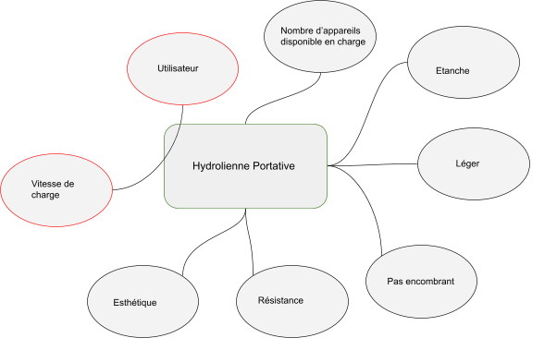
 | Descriptif de l'activité de la semaine
Hertrich William | Remplissage des : tableau "Contexte sociétal" ; "Thématique socétales abordées" , L'utilité de l'hydrolienne, Contraintes de l'hydrolienne, et un diagrame pieuvre

Carvalho Axel | Remplissage des : tableau "Contexte sociétal" ; "Thématique socétales abordées" , L'utilité de l'hydrolienne, Contraintes de l'hydrolienne, et un diagrame pieuvre

Vandezande Quentin

Aslaner Elyesa | Acune avancée du dit projet a ma conaissance

29 mars au 2 avril
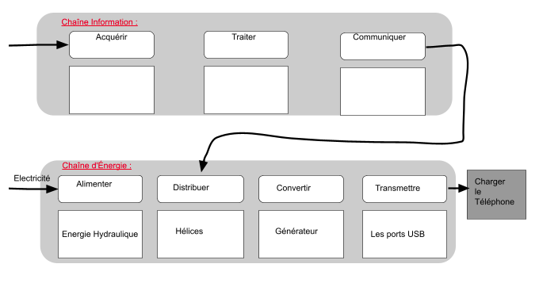
 | Descriptif de l'activité de la semaine
Hertrich William | Travail de recherche sur la chaine d'information et d'énergie

Carvalho Axel | Travail de recherche sur la chaîne d'information et d'énergie + Rapport des différentes idées

Vandezande Quentin

Aslaner Elyesa | Acune avancée du dit projet a ma conaissance

